Sheet1
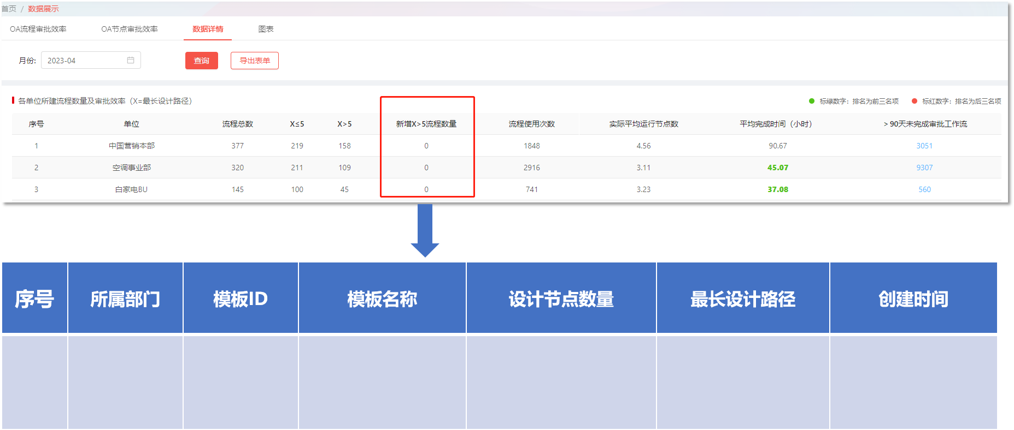
序号 | 需求类别 | 需求位置 | 需求描述 | 截图 | 备注
1 | 遗留问题 | 未完成流程详情弹窗（第一张表和第三张表） | 当前审批人有多人时，部门没做去重，二级部门和三级部门都需要做去重处理；
2 | 遗留问题 | 未完成流程导出数据 | 使用公共账号发起的流程，无法识别其二级部门及三级部门
3 | 新需求 | 各单位所建流程数量及审批效率 | 新增弹窗：新增X＞5流程明细
4 | 新需求 | 各单位所用流程审批效率 | 新增弹窗：“流程平均审批时长”明细 |  | 流程审批时长排名前一百的节点数据
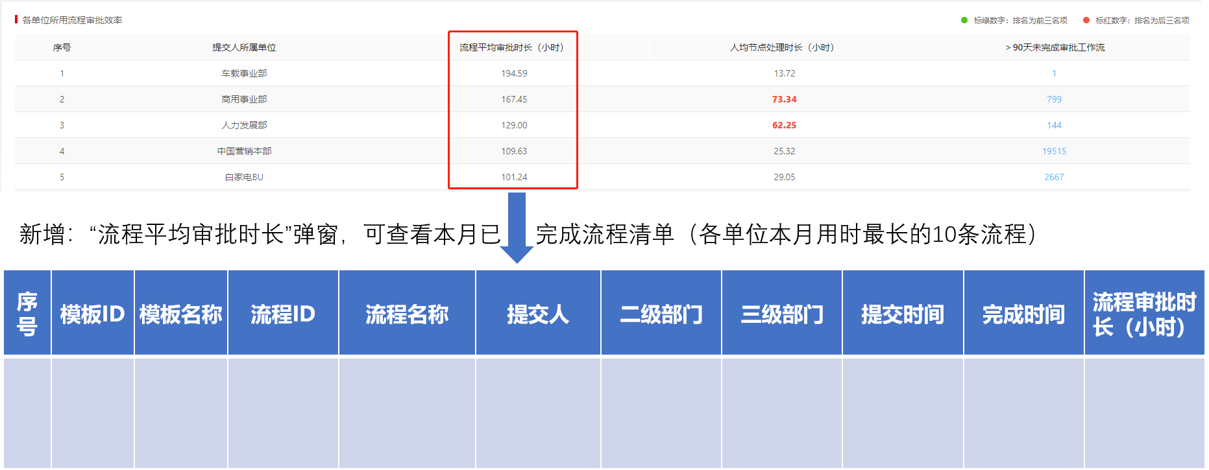
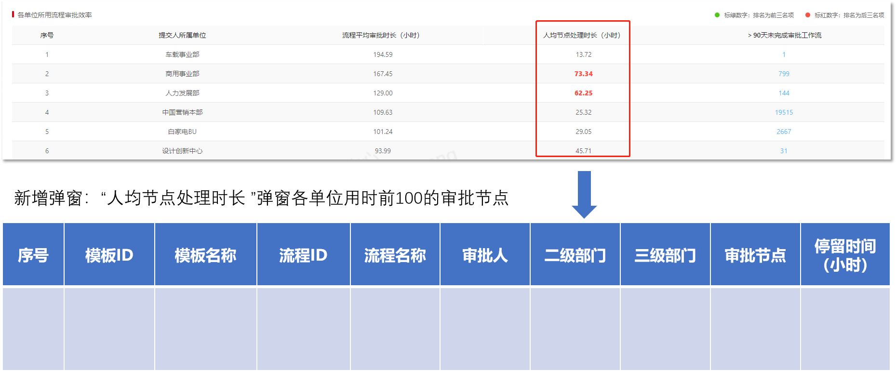
5 | 新需求 | 各单位所用流程审批效率 | 新增弹窗：“人均节点处理时长”明细 |  | 节点停留时长排名前一百的节点
6 | 新需求 | 总表 | 新增年度数据报表

